ご案内
変形カットのご案内〇どんな暮らしにも対応できるサイズオーダー
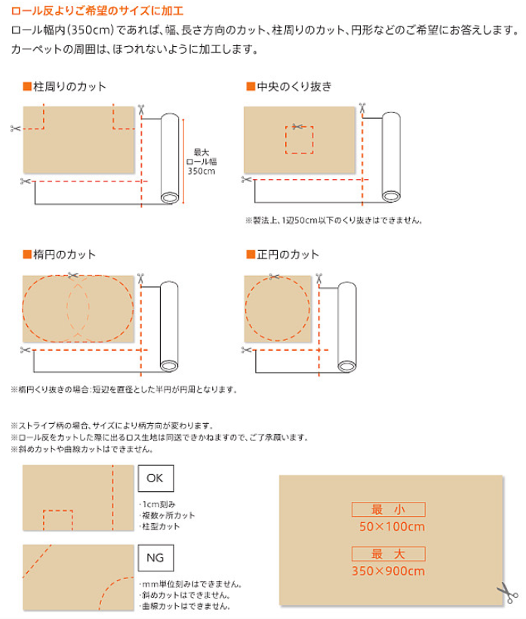

※くり抜きカットで柱等にはめ込む場合は切れ込み位置の指定もできます。

